Blad1
Kunstwerkpaspoort |  |  |  |  | Versie | 1.0
 |  |  |  |  | Datum | 2016-11-25

Beheergegevens kunstwerk |  |  | Locatie/gemeente: Breda, spoorviaduct over de Lunetstraat (onderdoorgang, verdiepte weg)
SAP-nummer | 10592916 |  | 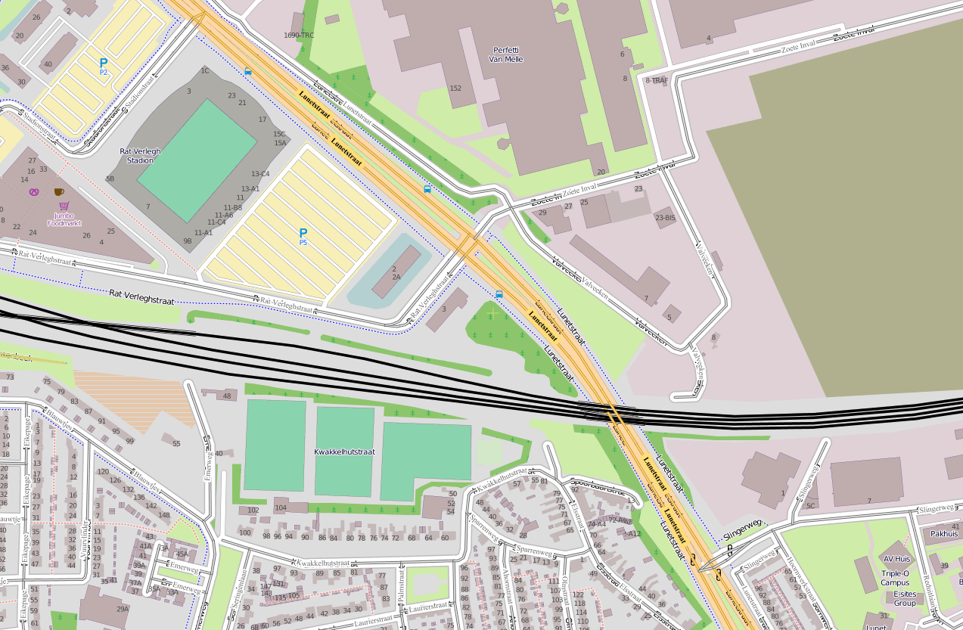
PGO-contractgebied | 20
Kunstwerknummer | KW20-544-0040
Kunstwerknaam | Spoorviaduct Lunetstraat
Wegbeheerder | Gemeente Breda
Emplacement | Bd
Lijn- / Geocode | 544
Kilometrering (km) | 22.412
RDX / RDY - coördinaten | 111343.10, 400562.93
Bouwjaar | 1970/-71
Renovatie | -
Baanclassificatie (baanurgentie) | Hoog
Functie | Ongelijkvloerse spoorkruising / onderdoorgang (verdiepte weg)
Foto kunstwerk
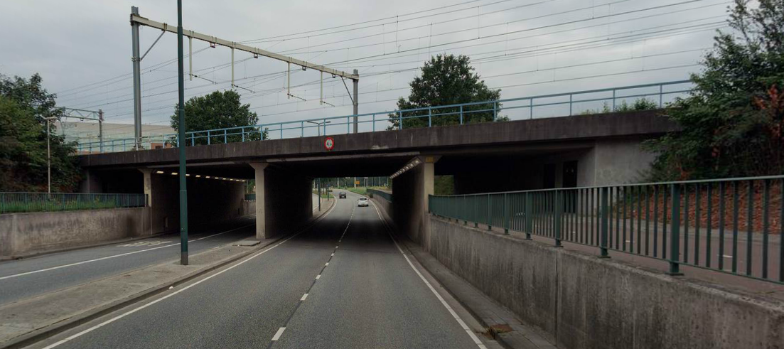

Kenmerken kunstwerk
Lengte (origineel, na renovatie) | Deklengte cf SAP+bestekstek.: 32,0 m. (excl. Gootconstructie dekeinden) |  | Constructietype | Spoorviaduct, gewapend betonnen dek op 5 steunpunten (tunnelmoot), dek monoliet verbonden aan wanden tussen rijbanen, fietspaden en wanden 'landhoofden'; Statisch onbepaald
Breedte (origineel, na renovatie) | 25,6m. (cf. SAP basiskaart)
Constructiehoogte (BS tot OK dek) | 1,30m. (cf. bestekstekening); Cf. inspectierapport 1,93 m. |  | Elektrificatie (V) | 1500V DC
Dekdikte (excl. Verharding) | Vast/Variabel | 0,60 tot 0,70m. | Montering en dektype | Plaatvormige dekconstructie
Aantal overspanningen | 4 st. |  | Aantal dekken | 1 spoordek | Materiaal | Beton
Lengte hoofdoverspanning | 2 st. | 9,025 m. | Type oplegging | Geen | Aantal: | -
Lengte zij-overspanningen | 2 st. | 5,775 m. | Voegovergang | Geen | Type | Dek monoliet aan wand
Betonkwaliteit | Onbekend | Vermoedelijk K250; c = 35mm | Aantal sporen | Oorspronkelijk 5 st.; Aanwezig 2016; 4 st. | Hoh afstand: | 5,100 -5,15 m cf. SAP basiskaart
Staalkwaliteit (wapening) | Onbekend | Vermoedelijk QR24 | Scheve kruising | Ja | Graden | 51,5ᵒ
Doorrijhoogte auto / fiets | 4,3m. (bord hoogtebep.) / 2,75m (SAP) |  | Materiaal leuning | Staal; conservering thermisch verzinkt onbekend, voorzien van natlaksyst.
Dimensies balkrooster (lxbxh) | N.v.t. (geen balkrooster)
Beoordeling Constructieve Veiligheid
Ontwerpnorm | Onbekend |  | Overige belastingen
Ontwerpbelasting | Onbekend; vermoedelijk VOSB 1967; laststelsel 2x3x15 ton + 8 ton/m1 |  | Ballastbed / Dir. spoorstaaf bevestiging | Doorgaand ballastbed | Dikte (in m.) | Bij CH=1,30m: 0,5 - 0,6 m. bij CH=1,93m: 1,23 - 1,33m. (!!!)
Ontwerpsnelheid | 140 km/h |  | Gronddekking | Geen gronddekking | Dikte (in m.) | -
Wapeningsconfiguratie bekend? | Onbekend; geen wapeningtek. bekend |  | Uitbreidingen | Geen geluidscherm aangebracht als bij Doornboslaan en Terheijdenstraat
 | Tijdens het archiefonderzoek zijn geen gegevens gevonden (berekeningen, bestek of tekeningen) waaruit de ontwerpnorm en - belastingen van KW20-544-0040 - Spoorviaduct Lunetstraat bekend worden. In de gevonden berekening van KW20-544-0020 - Spoorviaduct Doornboslaan (soortgelijk kunstwerk, zelfde bouwjaar/-tijd) staat op pag. 52 (van 54) onder art. 2.1.1 van de berekening aangegeven dat ontwerpnorm VOSB 1967 is aangehouden. Omdat het object 'spoorviaduct Lunetstraat' qua constructie identiek is aan die van het spoorviaduct over de Doornboslaan en ook het bouwjaar (nagenoeg) het zelfde jaar betreft, is het zeer waarschijnlijk dat voor KW20-544-0040-Spoorviaduct Lunetstraat dezelfde ontwerpnorm is aangehouden. In de gevonden berekening is voor de ontwerpbelasting uitgegaan van spoorbelasting / laststelsel conform de VOSB 1967 volgens art. 6 sub a, te weten: Voor een beschouwing van de constructieve veiligheid wordt verwezen naar het rapport van ProRail RAP 00115 met titel 'Spoorbelastingen op bruggen, verleden tot heden (2009)', versie 001, datum van kracht 01-04-2009. In deze rapportage is een vergelijking, middels equivalente Qm en Qv-lijnen, opgesteld van alle normen en spoorbelastingen uit het verleden tot tot 2009. De vigerende spoorbelasting volgens de Eurocode is nog niet in RAP00115 opgenomen. Als ontwerpnorm V.O.S.B. 1967 als ontwerpnorm is aangehouden, dan valt te concluderen: Buigcapaciteit: bij een overspanning van 5,5m is de V.O.S.B. 1963 de maatgevende belasting, bij 9,0 m is eveneens de V.O.S.B. 1963 maatgevend.; Dwarskrachtcapaciteit: bij deze overspanningen is de V.O.S.B. 1963 ook de maatgevende belasting. Hoe de vigerende spoorbelastingen zicht verhouden tot deze Qm- en Qv-lijnen is nog onbekend. De onbekendheid van de ontwerpbelastingen vormt een risico t.a.v. de constructieve veiligheid.
Risicoprofiel / risicoaspecten | Risicoprofiel o.b.v. bureaustudie | Risicoprofiel na opname (oktober 2016) | Toelichting op beoordeling risicoaspecten (resultaat opname)
Leeftijd kunstwerk |  |  | De leeftijd van het kunstwerk bedraagt anno 2016 ruim 46 jaar (bouwjaar 1970)
Constructieve veiligheid |  |  | Indien de constructiehoogte geen 1,30m maar 1,93 bedraagt vormt dat ivm pakket ballast een constructief risico!
Aantastingen / Schades |  |  | Geen aantastingen aangetroffen, echter door laag spuitbeton niet inspecteerbaar, vandaar risico 'Geel'
Lekkage |  |  | Geen lekkages waargenomen, enkel op regelmatige afstanden in de wanden krimpscheuren, niet watervoerend
Waterhuishouding |  |  | Constructie en systeem WHH identiek aan Doornboslaan, geen B&O-regime op systeem WHH ProRail, risico hoog
Oplegging dek | N.v.t. | N.v.t. | Geen opleggingen, spoordek monoliet verbonden aan wanden. KW betreft een monoliete constructie.
Voegovergang / dilatatievoegen | N.v.t. | N.v.t. | Geen voegovergangen, spoordek monoliet verbonden aan wanden. KW betreft een monoliete constructie.
Overgang kunstwerk-aardebaan |  |  | Risico hoog ivm. afwezigheid stootplaten icm. problematiek WHH en beheer en onderhoud identiek aan Doornboslaan.
Aanrijding constructie |  |  | Doorrijhoogte van spoorviaduct Lunetstraat is beperkt (4,3m); risico op aanrijding! Bord hoogtebeperking aanwezig.
Arbo-veiligheid (V&G / VGM) |  |  | Afdekplaten kabelgoten/onderhoudspad niet gecontroleerd ivm toegankelijkheid. Gezien situatie Terheijdenstraat en ook hier vermoedelijke een te lage leuning en dus een verhoogd risico. Aandachtspunt, vandaar risico 'Geel'!
Aanvullende (specifieke) risicoaspecten
Leuning (conditie/conservering) |  |  | De leuning is vermoedelijk (veel) te laag, voldoet daarom niet. Leuning in matige conditie, verweerd en gecorrodeerd.
Fundatie en folieconstructie |  |  | Risico t.a.v. aanwezige oude folieconstructie in de toeritten van de onderdoorgang identiek aan Doornboslaan
Opmerkingen na opname kunstwerk oktober 2016
Algemeen beeld is dat het spoorviaduct onderdoorgang Lunetstraat in een uitstekende staat verkeert. Aan de onderzijde van het spoordek is over het gehele oppervlak een laag spuitbeton aangebracht. Hierdoor kunnen geen scheuren waargenomen geworden. Er zijn echter geen redenen om aan te nemen dat er risico’s tav de constructieve veiligheid of constructieve scheuren aanwezig zijn. Aan de onderzijde van het dek in de oostelijke rijbaan is aanrijdschade geconstateerd. De dekrand is daarbij stuk gereden. Deze schade is recentelijk gerepareerd. Ook aan de onderzijde van het dek boven het oostelijke fietspad is een aanzienlijke aanrijdschade van groeven met een diepte van 25-30mm. Een gecorrodeerde wapening-staaf ligt bloot aan de oppervlakte. Aanrijdschade vormt geen risico tav de constructieve veiligheid maar wel tav de veiligheid op termijn indien deze aanrijdschade niet wordt hersteld (losbreken schollen beton door corroderende wapening). Ten tijde van de opname werd de onderdoorgang geschilderd en voorzien van decoratieve wandschilderingen i.o.v. de gemeente Breda. De leuning van het spoordek is verkrijt en op enkele plaatsen flink gecorrodeerd. De leuningen lijken ook te laag, identiek aan de leuning Terheijdenstraat. De te lage leuning kan een gevaar opleveren voor spoorbevoegd (onderhouds) personeel of werkenden.
Documentatie
SAP basiskaart algemeen | 10592916 - SAP basiskaart algemeen.xlsx |  | Tekeningen | 493768 bestekstekening.pdf
Berekeningen | Geen |  |  | 493768 bestektekening.pdf
Bestek | Geen |  |  | 493776 bestekstekening.pdf
 |  |  | Inspecties | Inspectierapport Spoorviaduct odg. Lunetstraat_december 1998.pdf
 |  |  |  | Inspectierapport Spoorviaduct odg. Lunetstraat_juni 1988.pdf
Advies
1) Nader onderzoek naar constructieve veiligheid is o.b.v. leeftijd, constructietype en geen geconstateerde mechanische of constructieve schadepatronen op korte termijn niet direct noodzakelijk. Op de middel lange termijn kunstwerk (5- tot 7-jaar) wordt geadviseerd een globale beschouwing te doen nadat ProRail de Qm- en Qv-lijnen van de spoorbelastingen conform de huidige vigerende Eurocode heeft uitgewerkt.
2) Om risico's te beheersen en risicoscore te verlagen mogelijk nader archiefonderzoek bij ProRail (papieren archief), bij ontwerper kunstwerk of bij gemeentelijk archief. Tijdens digitaal archiefonderzoek zijn geen detailberekeningen van het spoordek en geen wapeningstekening gevonden.
3) Controleren situatie kabelgoten en onderhoudspad, leuning verhogen of nieuwe leuning aanbrengen conform niveau 'Nieuwbouw' (NEN8700). Bij ophogen bestaande leuning, leuning voorzien van nieuwe conservering.
4) Aan te bevelen is de geadviseerde beheersmaatregelen uit het oplossingenbuffet conform onderzoeksrapportage Movares 'D90-MGE-KA-1600264, Eindrapportage waterhuishouding Doornboslaan', status Definitief, versie 1.0 d.d. 26-07-2016 alsmede het onderhoudsregime op de WHH door ProRail op korte termijn ook te beschouwen voor het spoorviaduct Lunetstraat om het risico t.a.v. het functioneren van de waterhuishouding te beheersen.

